Sheet1
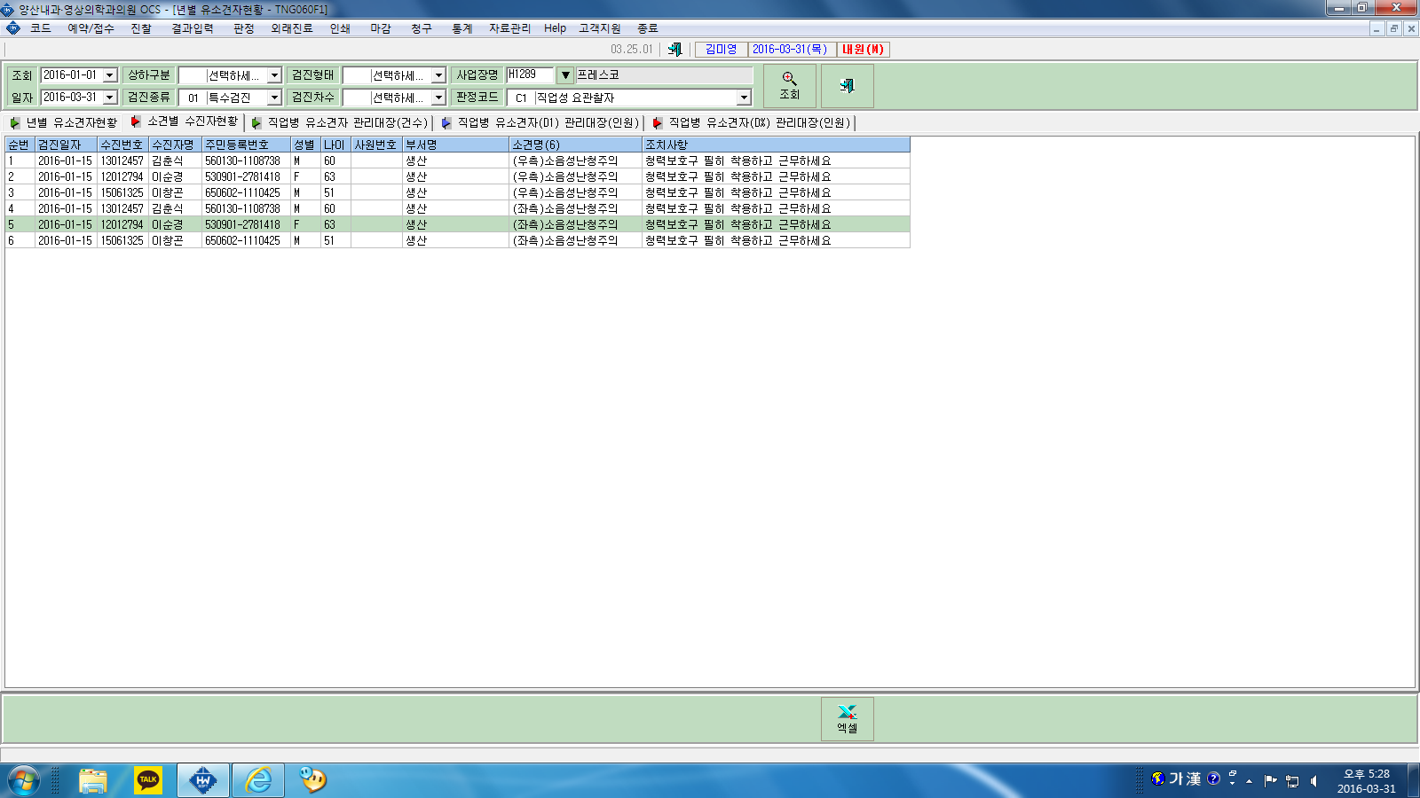

조치사항옆에 사후관리란을 만들어주시면 안될까요?
추적검사12개월 하면 몇 년 몇월 몇일 추적검사실시 이렇게 나오게 해주세요

